學程轉系學院統計
 | 100 | 101 | 102 | 103 | 104 | 105 | 106 | 107 | 108 | 109 | 110 | 111
文 | 0 | 0 | 0 | 2 | 0 | 0 | 0 | 1 | 0 |  |  | 0
理 | 1 | 6 | 4 | 2 | 2 | 4 | 4 | 1 | 1 |  |  | 0
工 | 3 | 5 | 9 | 7 | 6 | 11 | 8 | 7 | 0 |  |  | 0
醫 | 0 | 1 | 0 | 3 | 2 | 1 | 1 | 2 | 4 |  |  | 3
電 | 12 | 6 | 5 | 2 | 3 | 1 | 0 | 0 | 1 |  |  | 4
規 | 2 | 2 | 3 | 2 | 5 | 3 | 7 | 6 | 4 |  |  | 2
管 | 0 | 1 | 1 | 4 | 5 | 1 | 0 | 2 | 2 |  |  | 1
社 | 1 | 2 | 1 | 1 | 1 | 2 | 1 | 2 | 0 |  |  | 0
生 | 0 | 0 | 1 | 1 | 0 | 0 | 0 | 0 | 0 |  |  | 0
此頁面含大量圖表與公式 如需調整資料 建議請了解Excel圖表與函式的協助操作 |  | 文 | 理 | 工 | 醫 | 電 | 規 | 管 | 社 | 生 | Sum
另外圖表位置與大小已定位 如非必要請不要更動任何設定 | 100 | 0 | 1 | 3 | 0 | 12 | 2 | 0 | 1 | 0 | 19
 | 101 | 0 | 6 | 5 | 1 | 6 | 2 | 1 | 2 | 0 | 23
 | 102 | 0 | 4 | 9 | 0 | 5 | 3 | 1 | 1 | 1 | 24
 | 103 | 2 | 2 | 7 | 3 | 2 | 2 | 4 | 1 | 1 | 24
 | 104 | 0 | 2 | 6 | 2 | 3 | 5 | 5 | 1 | 0 | 24
 | 105 | 0 | 4 | 11 | 1 | 1 | 3 | 1 | 2 | 0 | 23
 | 106 | 0 | 4 | 8 | 1 | 0 | 7 | 0 | 1 | 0 | 21
 | 107 | 1 | 1 | 7 | 2 | 0 | 6 | 2 | 2 | 0 | 21
 | 108 | 0 | 1 | 0 | 4 | 1 | 4 | 2 | 0 | 0 | 12
 | 109
 | 110
 | 111 | 0 | 0 | 0 | 3 | 4 | 2 | 1 | 0 | 0 | 10
 | 112
 | 113 | 0 | 0 | 2 | 4 | 3 | 1 | 1 | 0 | 0 | 11

 | Sum
 | 文 | 3
 | 理 | 24
 | 工 | 56
 | 醫 | 10
 | 電 | 29
 | 規 | 30
 | 管 | 14
 | 社 | 11
 | 生 | 2

學程名事榜

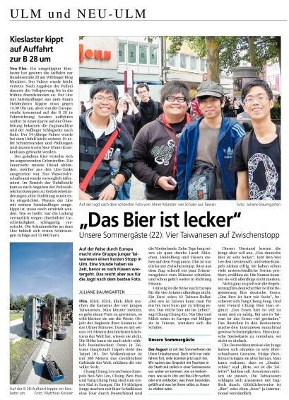



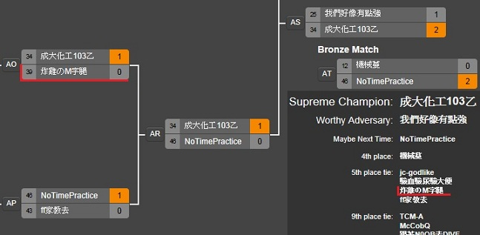
101級畢業典禮與Janet合照 上報蘋果聯合 | 102級出國團上德國報紙 新烏姆報 | 學程微電影<歧流> 宣傳海報 | 學程微電影<歧流> 登上聯合報 | 外交部「出國旅遊安全與急難救助」短片競賽 金獎 |  |  | UESG電競成大校內賽-英雄聯盟LOL項目 8強(Rank 5/46)
2012/06/02 | 2010/08/25 |  | 2012/10/12 |  |  | 2012/11/13 | 2012/11/22~30 | 炸雞のM字腿 [成員] | Top | 偉聖 | Mid AP | 雪曼
http://mag.udn.com/mag/campus/storypage.jsp?f_ART_ID=393505 |  |  |  | 中央社 | 2012-11-19 |  |  |  | JG | 庚寅 | Bot AD | 土木系-幽靈
http://www.appledaily.com.tw/realtimenews/article/life/20120602/125537 |  |  | http://udn.com/NEWS/DOMESTIC/DOM5/7424433.shtml | http://www.cna.com.tw/postwrite/Detail/116410.aspx |  |  | http://challonge.com/ncku_LOL |  |  |  | Bot Sup | 炸雞

